天人捏脸
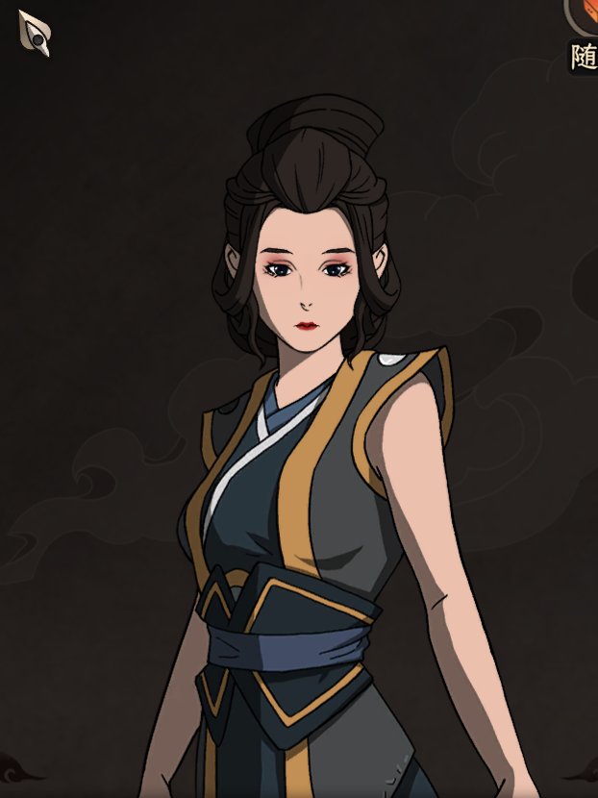
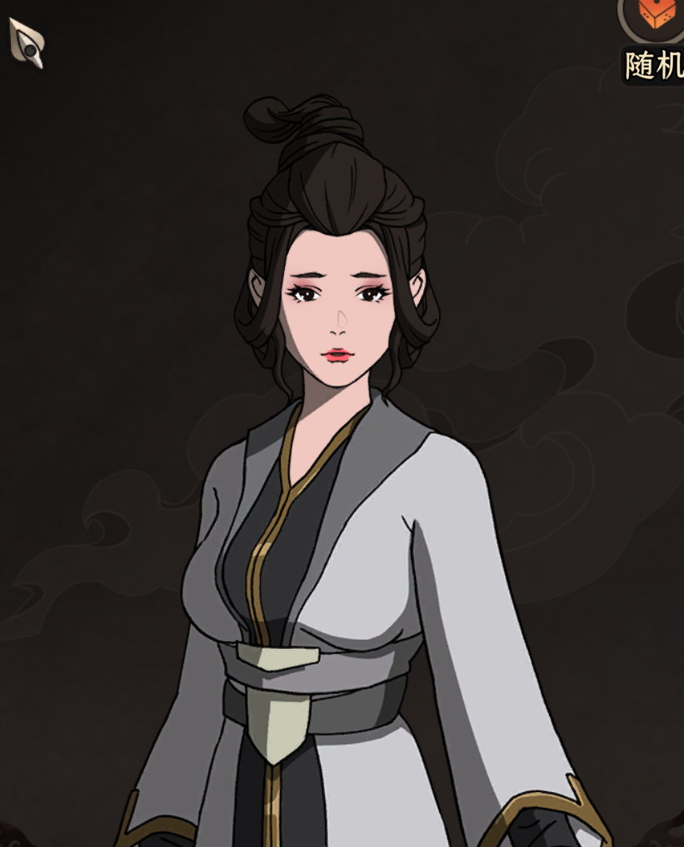
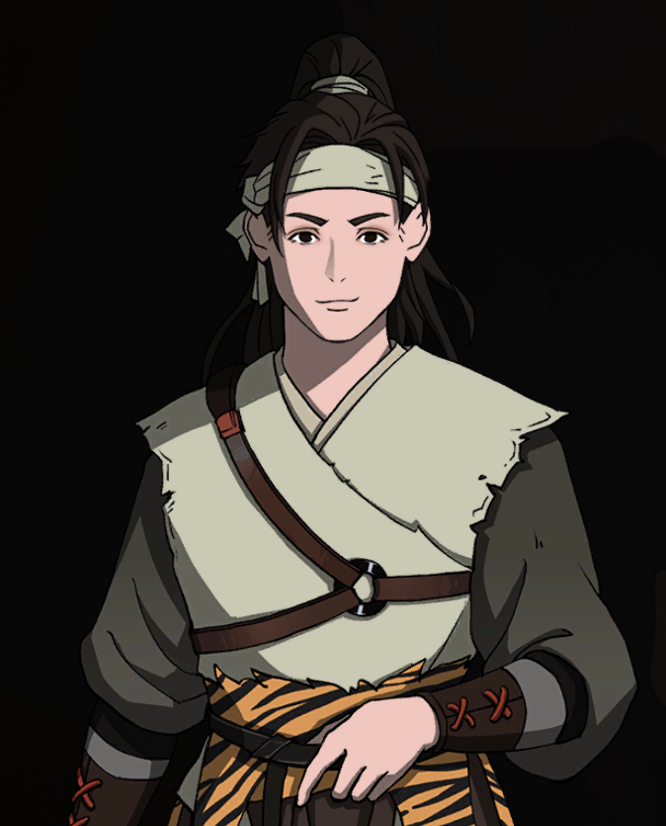
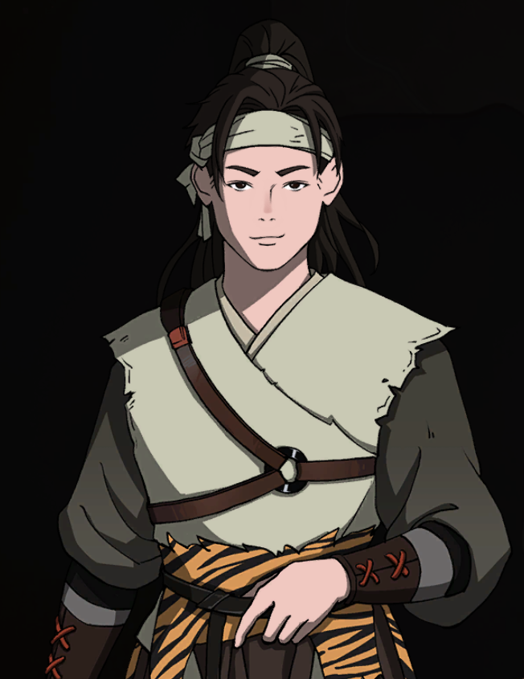
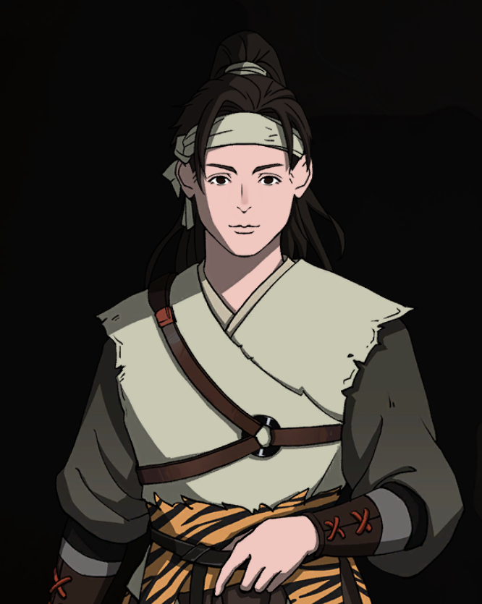
前发 | 45 |  |  | 40 |  | 服装编号
后发 | 39 |  |  | 55 |  | 1 |  | 11 | 然山
眉毛 | 19 | 19 | 9 | 8 | 7 | 2 | 猎户装 | 12 | 璇女
眼睛 | 2 | 3 | 2 | 2 | 8 | 3 |  | 13 | 火工装
鼻子 | 5 | 4 | 2 | 2 | 10 | 4 |  | 14
嘴巴 | 14 | 14 | 3 | 2 | 7 | 5 |  | 15 | 金刚宗
特征1 | 5 | 17 | 1 | 5 | 5 | 6 |  | 16 | 苗族五仙教
特征2 | 1 | 1 | 1 | 1 | 1 | 7 |  | 17 | 界青
服装 | 2 |  |  | 8 |  | 8 |  | 18 | 伏龙
 |  |  |  |  |  | 9 |  | 19 | 血吼
 |  |  |  |  |  | 10

